상품제안서
아로마엣세 대용량 리드 디퓨저 500ml 2개 | 상품코드: S39760

 |  |  |  |  |  |  | 02-713-8555 | www.synergygift.co.kr
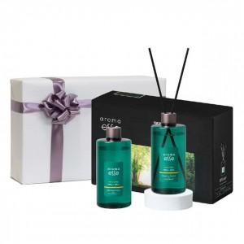 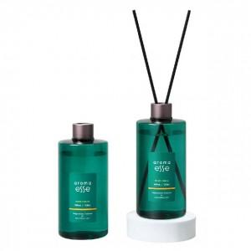 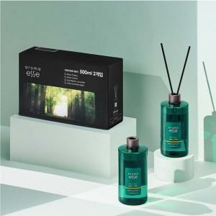

【상세/제작정보】 | <span style="font-size: 14pt;">​※&nbsp;</span><span style="font-size: 14pt;">100세트 이상 아트지 코팅스티커 제작 및 부착 무료</span><div><span style="font-size: 14pt;">※</span><span style="font-size: 14pt;">​&nbsp;</span><span style="font-size: 14pt;">100세트 이하 칼라 폼텍라벨 스티커 무료​</span></div>

【인쇄/포장옵션】 | 스티커 / 포장불가능

【공급단가】 | 수량 | 30~ | 100~ | 300~ | 500~ | 1,000~
*VAT별도 | 단가 | 16,200원 | 15,200원 | 14,500원 | 14,300원 | 14,000원

【상품 URL】 | https://www.synergygift.co.kr:443/src/goods_detail.php?gdno=39760

